Lugares
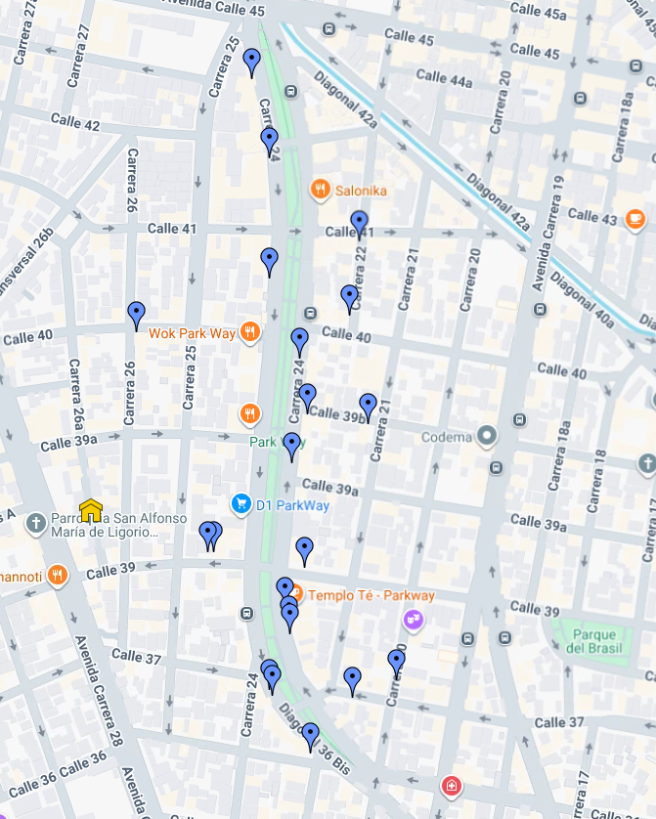
# | Nombre | Instagram / Descripción | Latitud | Longitud | Capa | Google Maps
1 | Café y Galería | https://www.instagram.com/elbourbon_cafe/ | 4.6279348 | -74.0759022 | Capa sin nombre | Ver mapa
2 | Tirra y tradición | https://www.instagram.com/tierraytradicion_/ | 4.6279341 | -74.0759759 | Capa sin nombre | Ver mapa
3 | Chocolatería |  | 4.6277637 | -74.0749058 | Capa sin nombre | Ver mapa
4 | Templo Té | https://www.instagram.com/templote/ | 4.6273258 | -74.0751207 | Capa sin nombre | Ver mapa
5 | Serge thiry chocolateria | https://www.instagram.com/sergethirychocolates/ | 4.6271212 | -74.0750846 | Capa sin nombre | Ver mapa
6 | Le tiende | https://www.instagram.com/letiende_parkway/ | 4.6270427 | -74.0750701 | Capa sin nombre | Ver mapa
7 | Itamai |  | 4.6264307 | -74.0752928 | Capa sin nombre | Ver mapa
8 | amaa natural | https://www.instagram.com/amaa_natural/ | 4.6263712 | -74.0752596 | Capa sin nombre | Ver mapa
9 | Dulce Herencia | https://www.instagram.com/dulceherenciacafe/ | 4.6263495 | -74.0743830 | Capa sin nombre | Ver mapa
10 | Doppio Cafe | https://www.instagram.com/doppiocafebogota/ | 4.6265381 | -74.0738975 | Capa sin nombre | Ver mapa
11 | Bizcotela cafe restaurante | https://www.instagram.com/bizcotelacafe/ | 4.6303451 | -74.0767498 | Capa sin nombre | Ver mapa
12 | Quipile | https://www.instagram.com/quipilecoffee/ | 4.6331159 | -74.0754926 | Capa sin nombre | Ver mapa
13 | La cesta | https://www.instagram.com/lacestacafelocal/ | 4.6322459 | -74.0752976 | Capa sin nombre | Ver mapa
14 | Marttina Cafe | https://www.instagram.com/lamarttinacafe/ | 4.6309306 | -74.0752913 | Capa sin nombre | Ver mapa
15 | Somos | https://www.instagram.com/somoscafecolombia/ | 4.6300531 | -74.0749587 | Capa sin nombre | Ver mapa
16 | Hora de café | https://www.instagram.com/horadecafecultural/ | 4.6294504 | -74.0748775 | Capa sin nombre | Ver mapa
17 | bocado dulce | https://www.instagram.com/bocadodulce.parkway/ | 4.6289167 | -74.0750456 | Capa sin nombre | Ver mapa
18 | Juan Valdez |  | 4.6257344 | -74.0748406 | Capa sin nombre | Ver mapa

20 | Mistral | https://www.instagram.com/mistral.co/ | 4.6313425 | -74.0743081 | Capa sin nombre | Ver mapa
21 | Rolo café | https://www.instagram.com/rolocafeoficial/ | 4.6305222 | -74.0744197 | Capa sin nombre | Ver mapa
22 | Groso Café Argentino | https://www.instagram.com/grosopasteleria/ | 4.6293390 | -74.0742164 | Capa sin nombre | Ver mapa

